Jajca
JAJCA

Tabela 3: Količina jajc N.P. skupno po posameznih kategorijah in ponderirana cena v EUR/100 kosov po kategorijah v letu 2021

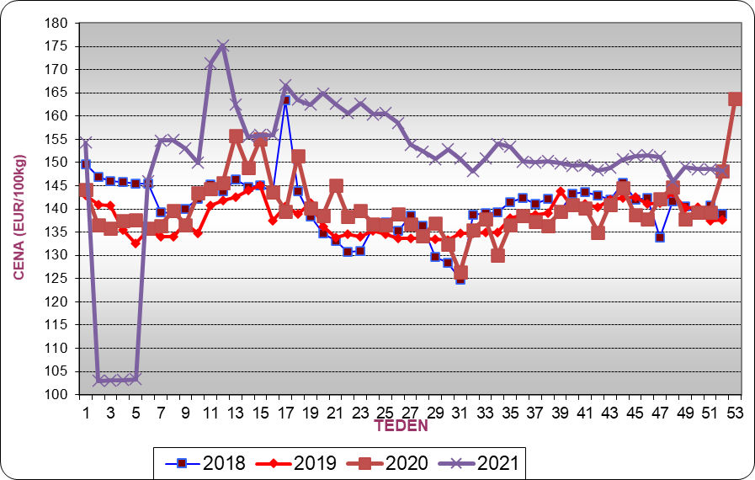
 | XL | L | M | S | Skupaj |  |  | Grafikon 1: Gibanje tržne cene jajc – EU cena - za leta 2018, 2019, 2020 in 2021
Količine N.P. | 6,969,449 | 51,944,273 | 77,815,965 | 19,631,899 | 156,361,586
Ponderirana cena EUR/100 kosov | 13.6 | 11.07 | 11.05 | 9.81 | 11.02

Tabela 4: Gibanje tržne cene jajc v EUR/100 kg - EU cena N - po tednih v letu 2019 in 2020

Teden | EU cena EUR/100 kg - 2020 | EU cena EUR/100 kg - 2021
1 | 144.16 | 154.31
2 | 136.55 | 103.02
3 | 135.87 | 103.03
4 | 137.50 | 103.15
5 | 137.66 | 103.34
6 | 135.88 | 146.03
7 | 136.47 | 154.77
8 | 139.56 | 154.86
9 | 136.58 | 153.00
10 | 143.45 | 149.98
11 | 136.58 | 171.40
12 | 145.57 | 175.20
13 | 155.76 | 162.57
14 | 148.84 | 155.55
15 | 155.07 | 155.88
16 | 143.65 | 155.88
17 | 139.55 | 166.66
18 | 151.36 | 163.58
19 | 140.27 | 162.44
20 | 138.59 | 164.94
21 | 145.12 | 162.64
22 | 138.33 | 160.68 |  |  |  |  |  | Grafikon 2: Gibanje cen jajc 1. kakovosti po posameznih kategorijah v letu 2021
23 | 139.64 | 162.75
24 | 136.79 | 160.34
25 | 136.65 | 160.60
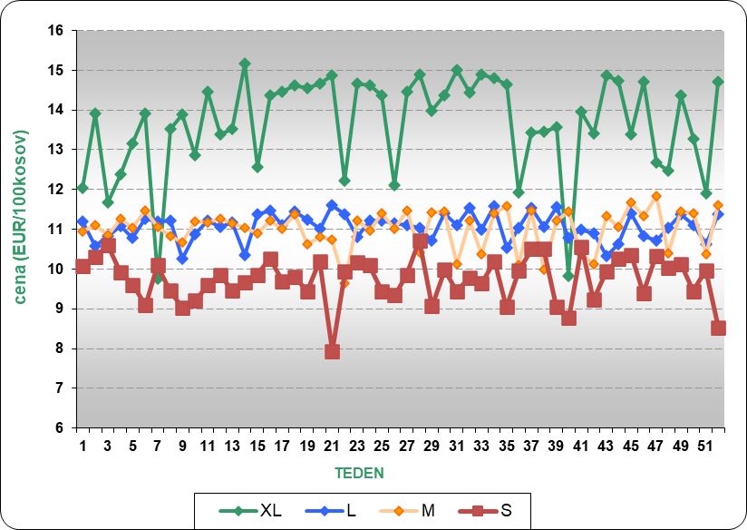
26 | 138.92 | 158.57
27 | 136.67 | 153.83
28 | 134.25 | 152.35
29 | 136.94 | 150.79
30 | 132.48 | 152.82
31 | 126.34 | 150.80
32 | 135.48 | 148.10
33 | 137.89 | 150.88
34 | 130.07 | 154.04
35 | 136.63 | 153.37
36 | 138.64 | 150.21
37 | 137.35 | 150.06
38 | 136.42 | 150.32
39 | 139.46 | 149.86
40 | 140.87 | 149.34
41 | 140.18 | 149.48
42 | 134.98 | 148.32
43 | 141.00 | 148.83
44 | 144.61 | 150.69
45 | 138.73 | 151.41
46 | 137.88 | 151.56
47 | 142.27 | 151.20
48 | 144.69 | 145.97
49 | 136.47 | 149.07 |  |  |  |  |  | Grafikon 3: Gibanje skupne količine prodanih konzumnih jajc 1. kakovosti po posameznih kategorijah v letu 2021
50 | 139.29 | 148.55
51 | 139.35 | 148.54
 | Kategorija | XL | L | M | S
 | 1 | 130,985 | 1,139,834 | 1,542,530 | 236,942
 | 2 | 136,560 | 904,657 | 1,210,711 | 459,549
 | 3 | 118,168 | 1,042,782 | 1,233,797 | 294,923
 | 4 | 140,582 | 1,332,385 | 1,671,270 | 278,751
 | 5 | 139,284 | 1,120,243 | 1,362,502 | 314,537
 | 6 | 140,885 | 1,000,614 | 1,212,205 | 304,857
 | 7 | 140,651 | 1,065,868 | 1,226,478 | 263,667
 | 8 | 155,522 | 1,175,067 | 1,328,079 | 465,975
 | 9 | 150,151 | 1,102,939 | 1,347,306 | 513,159
 | 10 | 56,480 | 1,259,931 | 1,507,677 | 416,184
 | 11 | 147,383 | 1,115,726 | 1,544,492 | 506,611
 | 12 | 102,274 | 1,329,059 | 1,644,651 | 418,661
 | 13 | 190,222 | 1,320,713 | 2,188,038 | 519,614
 | 14 | 177,846 | 1,223,480 | 1,900,645 | 509,257
 | 15 | 142,250 | 1,323,582 | 1,777,856 | 406,360
 | 16 | 143,002 | 1,468,837 | 1,634,928 | 303,793
 | 17 | 100,052 | 1,171,916 | 1,276,987 | 227,842
 | 18 | 84,050 | 734,333 | 1,420,615 | 299,919
 | 19 | 94,421 | 685,660 | 1,163,045 | 267,961
 | 20 | 79,854 | 703,465 | 1,088,418 | 384,492
 | 21 | 53,733 | 665,925 | 961,336 | 362,884
 | 22 | 64,507 | 822,230 | 1,213,440 | 393,731
 | 23 | 60,357 | 934,037 | 1,176,446 | 220,098
 | 24 | 61,961 | 915,660 | 1,155,847 | 239,577
 | 25 | 87,270 | 739,867 | 1,133,299 | 215,253
 | 26 | 103,617 | 751,614 | 1,123,521 | 214,184
 | 27 | 98,991 | 789,724 | 1,342,795 | 192,193
 | 28 | 97,723 | 805,866 | 1,374,376 | 172,302
 | 29 | 40,902 | 828,526 | 1,395,097 | 196,383
 | 30 | 107,363 | 876,556 | 1,443,953 | 233,222
 | 31 | 137,240 | 740,498 | 1,289,805 | 304,355
 | 32 | 159,418 | 835,565 | 1,393,075 | 344,213
 | 33 | 147,870 | 862,329 | 1,373,060 | 374,987
 | 34 | 124,983 | 838,820 | 1,460,128 | 388,608
 | 35 | 147,830 | 867,261 | 1,418,660 | 397,552
 | 36 | 121,329 | 1,033,616 | 1,618,096 | 438,660
 | 37 | 141,876 | 985,201 | 1,534,296 | 394,654
 | 38 | 142,507 | 984,792 | 1,680,016 | 385,901
 | 39 | 148,388 | 1,114,267 | 1,692,430 | 423,054
 | 40 | 148,607 | 1,109,189 | 1,673,312 | 423,202
 | 41 | 257,749 | 1,071,202 | 1,711,042 | 433,871
 | 42 | 257,024 | 1,095,885 | 1,740,443 | 433,723
 | 43 | 252,551 | 1,132,683 | 1,758,455 | 499,908
 | 44 | 51,746 | 1,039,858 | 1,777,411 | 464,892
 | 45 | 168,106 | 1,063,848 | 1,809,679 | 479,795
 | 46 | 152,487 | 1,053,123 | 1,799,609 | 481,279
 | 47 | 185,692 | 1,002,344 | 1,830,584 | 551,440
 | 48 | 208,039 | 1,006,109 | 1,862,989 | 542,542
 | 49 | 170,265 | 951,391 | 1,690,976 | 527,752
 | 50 | 187,689 | 946,942 | 1,691,067 | 525,432
...
52 | 148.16 | 148.22

Tabela 6: Količine jajc po posameznih kategorijah – št. kosov v letu 2021

Teden | XL | L | M | S | Skupaj
1 | 130,985 | 1,139,834 | 1,542,530 | 236,942 | 3,050,291
2 | 136,560 | 904,657 | 1,210,711 | 459,549 | 2,711,477
3 | 118,168 | 1,042,782 | 1,233,797 | 294,923 | 2,689,670
4 | 140,582 | 1,332,385 | 1,671,270 | 278,751 | 3,422,988
5 | 139,284 | 1,120,243 | 1,362,502 | 314,537 | 2,936,566
6 | 140,885 | 1,000,614 | 1,212,205 | 304,857 | 2,658,561
7 | 140,651 | 1,065,868 | 1,226,478 | 263,667 | 2,696,664
8 | 155,522 | 1,175,067 | 1,328,079 | 465,975 | 3,124,643
9 | 150,151 | 1,102,939 | 1,347,306 | 513,159 | 3,113,555
10 | 56,480 | 1,259,931 | 1,507,677 | 416,184 | 3,240,272
11 | 147,383 | 1,115,726 | 1,544,492 | 506,611 | 3,314,212
12 | 102,274 | 1,329,059 | 1,644,651 | 418,661 | 3,494,645
13 | 190,222 | 1,320,713 | 2,188,038 | 519,614 | 4,218,587
14 | 177,846 | 1,223,480 | 1,900,645 | 509,257 | 3,811,228
15 | 142,250 | 1,323,582 | 1,777,856 | 406,360 | 3,650,048
16 | 143,002 | 1,468,837 | 1,634,928 | 303,793 | 3,550,560
17 | 100,052 | 1,171,916 | 1,276,987 | 227,842 | 2,776,797
18 | 84,050 | 734,333 | 1,420,615 | 299,919 | 2,538,917
19 | 94,421 | 685,660 | 1,163,045 | 267,961 | 2,211,087 |  |  | Grafikon 4: Primerjava slovenskih in EU cen konzumnih jajc po posameznih tednih v letu 2020 N.P.
20 | 79,854 | 703,465 | 1,088,418 | 384,492 | 2,256,229
21 | 53,733 | 665,925 | 961,336 | 362,884 | 2,043,878
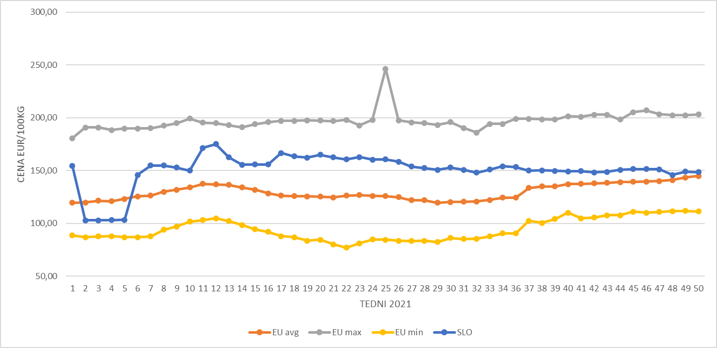
22 | 64,507 | 822,230 | 1,213,440 | 393,731 | 2,493,908
23 | 60,357 | 934,037 | 1,176,446 | 220,098 | 2,390,938
24 | 61,961 | 915,660 | 1,155,847 | 239,577 | 2,373,045
25 | 87,270 | 739,867 | 1,133,299 | 215,253 | 2,175,689
26 | 103,617 | 751,614 | 1,123,521 | 214,184 | 2,192,936
27 | 98,991 | 789,724 | 1,342,795 | 192,193 | 2,423,703
28 | 97,723 | 805,866 | 1,374,376 | 172,302 | 2,450,267
29 | 40,902 | 828,526 | 1,395,097 | 196,383 | 2,460,908
30 | 107,363 | 876,556 | 1,443,953 | 233,222 | 2,661,094
31 | 137,240 | 740,498 | 1,289,805 | 304,355 | 2,471,898
32 | 159,418 | 835,565 | 1,393,075 | 344,213 | 2,732,271
33 | 147,870 | 862,329 | 1,373,060 | 374,987 | 2,758,246
34 | 124,983 | 838,820 | 1,460,128 | 388,608 | 2,812,539
35 | 147,830 | 867,261 | 1,418,660 | 397,552 | 2,831,303
36 | 121,329 | 1,033,616 | 1,618,096 | 438,660 | 3,211,701
37 | 141,876 | 985,201 | 1,534,296 | 394,654 | 3,056,027
38 | 142,507 | 984,792 | 1,680,016 | 385,901 | 3,193,216
39 | 148,388 | 1,114,267 | 1,692,430 | 423,054 | 3,378,139
40 | 148,607 | 1,109,189 | 1,673,312 | 423,202 | 3,354,310
41 | 257,749 | 1,071,202 | 1,711,042 | 433,871 | 3,473,864
42 | 257,024 | 1,095,885 | 1,740,443 | 433,723 | 3,527,075
43 | 252,551 | 1,132,683 | 1,758,455 | 499,908 | 3,643,597
44 | 51,746 | 1,039,858 | 1,777,411 | 464,892 | 3,333,907
45 | 168,106 | 1,063,848 | 1,809,679 | 479,795 | 3,521,428
46 | 152,487 | 1,053,123 | 1,799,609 | 481,279 | 3,486,498
47 | 185,692 | 1,002,344 | 1,830,584 | 551,440 | 3,570,060
48 | 208,039 | 1,006,109 | 1,862,989 | 542,542 | 3,619,679
49 | 170,265 | 951,391 | 1,690,976 | 527,752 | 3,340,384
50 | 187,689 | 946,942 | 1,691,067 | 525,432 | 3,351,130
51 | 153,566 | 928,200 | 1,709,734 | 487,122 | 3,278,622
52 | 157,441 | 930,054 | 1,698,758 | 496,076 | 3,282,329

Tabela 7: Gibanje tržne cene jajc – EU cena - v Sloveniji in EU po tednih v letu 2021 v EUR/100 kg

Teden | BELGIJA | BOLGARIJA | ČEŠKA | DANSKA | NEMČIJA | ESTONIJA | GRČIJA | ŠPANIJA | FRANN.P.IJA | HRVAŠKA | IRSKA | ITALIJA | N.P.IPER | LATVIJA | LITVA | MADŽARSKA | MALTA | NIZOZEMSKA | AVSTRIJA | POLJSKA | PORTUGALSKA | ROMUNIJA | SLOVENIJA | SLOVAŠKA | FINSKA | ŠVEDSKA | EU povprečje
1 | 97.71 | 112.37 | 109.63 | 168.04 | 104.67 | 135.04 | N.P. | 88.64 | 90.88 | 142.60 | 157.08 | 178.17 | 160.18 | 116.99 | 104.88 | 125.13 | N.P. | 123.00 | 180.72 | N.P. | 115.08 | 116.40 | 154.31 | 122.29 | 144.83 | N.P. | 119.55
2 | 97.24 | 110.25 | 112.95 | 168.04 | 104.23 | 132.68 | N.P. | 87.10 | 88.58 | 134.33 | N.P. | 175.79 | 160.18 | 117.23 | 109.01 | 122.04 | N.P. | 123.00 | 190.77 | 125.60 | 115.08 | 112.06 | 103.02 | 125.04 | 150.48 | 177.77 | 119.89
3 | 97.24 | 103.74 | 114.13 | 168.02 | 108.29 | 129.74 | 132.27 | 87.70 | 98.42 | 135.30 | 157.08 | 175.79 | 160.18 | 115.43 | 104.03 | 122.26 | N.P. | 124.00 | 190.76 | 121.02 | 115.08 | 112.02 | 103.03 | 121.17 | 154.58 | 175.29 | 121.49
4 | 98.74 | 101.34 | 113.34 | 168.05 | 109.89 | 127.02 | N.P. | 87.88 | 98.42 | 137.95 | 143.85 | 175.79 | 160.18 | 114.72 | 103.66 | 124.15 | N.P. | 125.00 | 188.33 | 119.53 | 115.08 | 112.97 | 103.15 | 122.00 | 146.74 | N.P. | 120.95
5 | 104.64 | 101.01 | 115.27 | 168.08 | 115.17 | 138.73 | 131.87 | 87.04 | 99.22 | 135.68 | 143.85 | 175.79 | 160.18 | 114.53 | 101.81 | 122.89 | N.P. | 128.00 | 189.91 | 128.56 | 115.08 | 115.80 | 103.34 | 124.45 | 145.55 | 161.62 | 123.29
6 | 108.03 | 106.48 | 115.09 | 168.08 | 119.30 | 132.75 | 131.73 | 86.97 | 101.19 | 133.07 | 143.85 | 179.76 | 160.18 | 117.74 | 101.95 | 124.58 | N.P. | 130.00 | 189.94 | 129.19 | 115.08 | 114.45 | 146.03 | 124.03 | 154.95 | 180.86 | 125.68
7 | 108.88 | 105.69 | 113.24 | 168.09 | 121.26 | 133.70 | N.P. | 87.79 | N.P. | 133.93 | 143.85 | 178.57 | 160.18 | 120.08 | 101.61 | 127.21 | N.P. | 132.00 | 190.21 | 131.54 | 115.08 | 115.22 | 154.77 | 120.39 | 147.98 | 182.40 | 126.33
8 | 117.72 | 106.74 | 115.07 | 168.09 | 127.28 | 125.44 | N.P. | 94.02 | 105.83 | 132.92 | 143.85 | 179.76 | 160.18 | 118.12 | 104.13 | 126.46 | N.P. | 135.00 | 192.48 | 137.67 | 116.40 | 115.34 | 154.86 | 121.55 | 152.89 | 182.01 | 129.93
9 | 113.13 | 109.24 | 113.24 | 168.10 | 131.34 | 128.48 | 132.27 | 97.12 | 105.83 | 135.60 | 143.85 | 179.76 | 160.18 | 121.15 | 107.91 | 132.78 | N.P. | 137.00 | 194.13 | 142.80 | 119.05 | 114.39 | 153.00 | 123.72 | 150.14 | 194.88 | 131.91
10 | 121.22 | 107.73 | 114.13 | 168.09 | 131.77 | 124.47 | 199.17 | 101.79 | 105.83 | 130.99 | 143.85 | 179.76 | 160.18 | 120.21 | 108.05 | 131.63 | N.P. | 138.00 | 195.94 | 144.33 | 120.37 | 113.97 | 149.98 | 125.69 | 154.41 | 195.69 | 134.10
11 | 122.61 | 108.67 | 111.26 | 168.10 | 132.20 | 132.91 | N.P. | 103.05 | 124.48 | 129.45 | 143.85 | 181.35 | 160.18 | 121.80 | 110.85 | 130.22 | N.P. | 139.00 | 195.21 | 146.71 | 120.37 | 113.49 | 171.40 | 126.00 | 152.03 | 195.42 | 137.49
12 | 127.72 | 108.77 | 114.71 | N.P. | 133.00 | 134.91 | 135.73 | 104.76 | 124.48 | 134.07 | 143.85 | 182.14 | 160.18 | 124.74 | 111.95 | 135.37 | N.P. | 140.00 | 191.44 | 147.81 | 120.37 | 105.69 | 175.20 | 125.48 | 149.45 | 195.01 | 136.93
13 | 124.23 | 106.86 | 114.57 | 168.08 | 132.20 | 134.34 | 136.80 | 102.11 | 124.48 | 134.81 | 143.85 | 181.35 | 160.18 | 125.12 | 110.09 | 137.78 | N.P. | 140.00 | 191.83 | 149.75 | 120.37 | 104.43 | 162.57 | 125.67 | 154.16 | 192.95 | 136.39
14 | 124.56 | 104.57 | 116.88 | 168.07 | 124.21 | 137.61 | 137.07 | 98.50 | 124.48 | 139.99 | 143.85 | 180.56 | 160.18 | 125.99 | 107.37 | 135.31 | N.P. | 135.00 | 190.10 | 150.53 | 120.37 | 104.06 | 155.55 | 121.36 | 154.81 | 191.03 | 134.20
15 | 124.51 | 100.21 | 115.08 | 168.08 | 113.77 | 139.30 | 144.00 | 94.39 | 124.48 | 139.93 | 143.85 | 177.38 | 160.18 | 122.17 | 105.85 | 133.39 | N.P. | 135.00 | 190.48 | 151.91 | 120.37 | 103.88 | 155.88 | 123.65 | 151.22 | 194.05 | 132.00
16 | N.P. | N.P. | 114.38 | N.P. | 107.38 | 140.59 | 145.60 | 92.04 | 124.48 | 139.27 | N.P. | 174.21 | 160.18 | 126.99 | 106.38 | 133.35 | N.P. | 125.00 | 190.48 | 140.54 | 120.37 | 104.35 | 155.88 | 120.16 | 147.50 | 195.91 | 128.53
17 | 117.68 | 106.91 | 112.98 | 168.10 | 104.98 | 136.54 | N.P. | 88.07 | 122.94 | 134.86 | N.P. | 171.83 | 160.18 | 124.04 | 104.39 | 131.04 | 161.06 | 123.00 | 193.34 | 134.20 | 120.37 | 104.50 | 166.66 | 119.52 | 152.23 | 197.19 | 126.42
18 | N.P. | 90.23 | 116.38 | N.P. | 104.98 | 133.63 | N.P. | 86.89 | 122.45 | 136.78 | N.P. | 171.83 | 160.18 | 121.12 | 105.97 | 127.41 | N.P. | 121.00 | 190.51 | 139.69 | 120.37 | 99.36 | 163.58 | 114.40 | 147.67 | 197.06 | 125.79
19 | 117.10 | 83.55 | 112.27 | 168.10 | 104.98 | 131.50 | N.P. | 85.64 | 122.08 | 137.72 | 143.85 | 171.83 | 160.18 | 122.34 | 102.45 | 128.33 | N.P. | 121.00 | 192.11 | 142.70 | 120.37 | 96.35 | 162.44 | 115.29 | 147.96 | 197.48 | 125.54
20 | 116.17 | 88.56 | 112.69 | 168.10 | 104.61 | 130.45 | N.P. | 84.55 | 122.56 | 130.88 | 143.85 | 171.83 | 160.18 | 121.56 | 102.53 | 127.97 | 158.64 | 121.00 | 190.87 | 142.31 | 120.37 | 97.93 | 164.94 | 109.04 | 149.59 | 197.26 | 125.41
21 | 113.34 | 80.26 | 110.82 | 168.09 | 105.35 | 134.90 | N.P. | 84.56 | 123.28 | 133.99 | 143.85 | 171.83 | 160.18 | 119.32 | 102.89 | 122.38 | N.P. | 122.00 | 187.46 | 137.30 | 120.37 | 96.33 | 162.64 | 111.51 | 146.53 | 196.82 | 124.77
22 | 116.72 | 77.05 | 114.35 | 168.09 | 105.35 | 137.65 | N.P. | 84.39 | 126.15 | 136.99 | 143.85 | 171.83 | 160.18 | 110.59 | 102.71 | 133.98 | N.P. | 123.00 | 187.99 | 146.16 | 120.37 | 98.24 | 160.68 | 106.81 | 146.06 | 197.96 | 126.43
23 | 116.34 | 81.09 | 109.76 | 168.09 | 106.45 | 138.07 | N.P. | 85.18 | 128.40 | 140.93 | 143.85 | 171.03 | 160.18 | 115.73 | 102.40 | 124.63 | N.P. | 124.00 | 192.72 | 144.04 | 120.37 | 97.07 | 162.75 | 104.43 | 145.11 | 198.69 | 126.63
...

Perutnina
...
 |  |  |  |  |  |  |  | Grafikon 5: Gibanje skupne cene piščancev po posameznih tednih, za leta 2018, 2019, 2020 in 2021 (v EUR/100 kg)

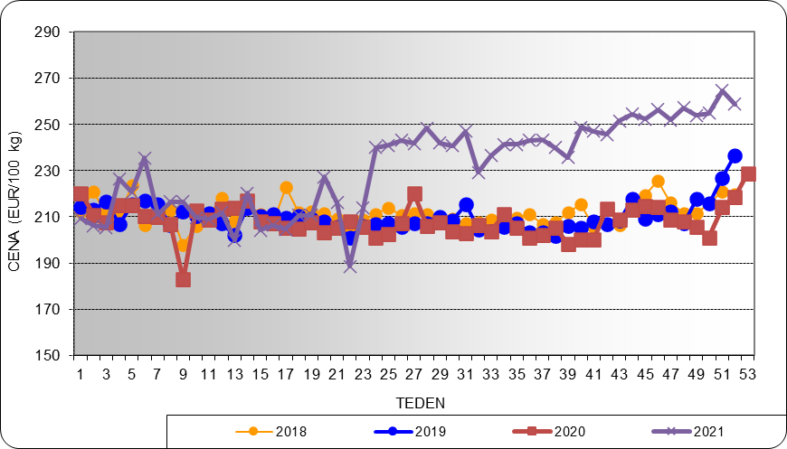
 |  | 2019 | 2020 | 2021
 |  | 209.93 | 207.96 | 231.84
 |  | 2,849,017 | 2,709,938 | 2,454,861
...
 |  | Cena v EUR/100 kg
 |  | 209.23
 |  | 206.15
 |  | 205.35
 |  | 226.48
 |  | 220.65
 |  | 235.46
 |  | 211.10
 |  | 216.51
 |  | 216.54
 |  | 209.61
 |  | 208.91
 |  | 211.87
 |  | 199.93
 |  | 220.15 |  |  |  |  |  | Grafikon 6: Gibanje cene 65% piščancev po posameznih tednih v letu 2021 (v EUR/100 kg)
 |  | 204.20
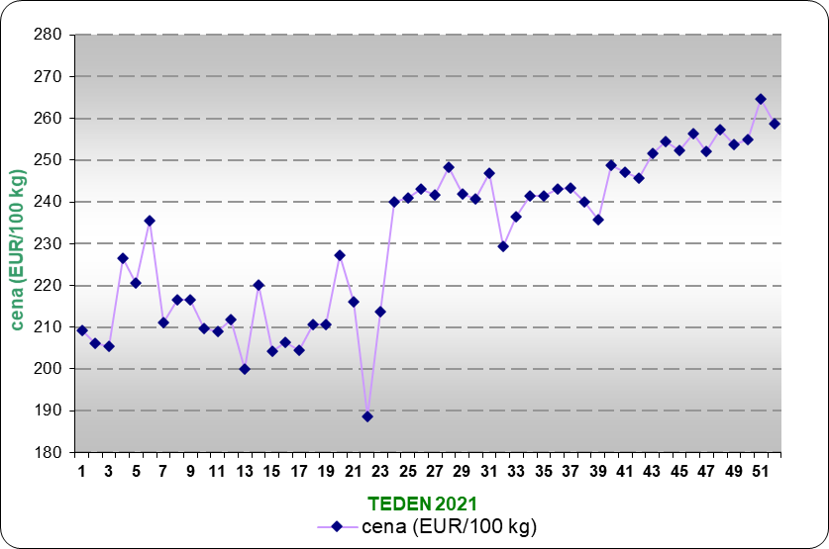
 |  | 206.32
 |  | 204.51
 |  | 210.72
 |  | 210.68
 |  | 227.32
 |  | 216.08
 |  | 188.60
 |  | 213.84
 |  | 239.99
 |  | 240.99
 |  | 243.11
 |  | 241.72
 |  | 248.33
 |  | 241.96
 |  | 240.79
 |  | 247.00
 |  | 229.30
 |  | 236.54
 |  | 241.45
 |  | 241.39
 |  | 243.19
 |  | 243.28
 |  | 240.06 |  |  |  |  |  | Grafikon 7: Gibanje skupnega zakola 65% piščancev po posameznih tednih v letu 2021 (v kg)
 |  | 235.66
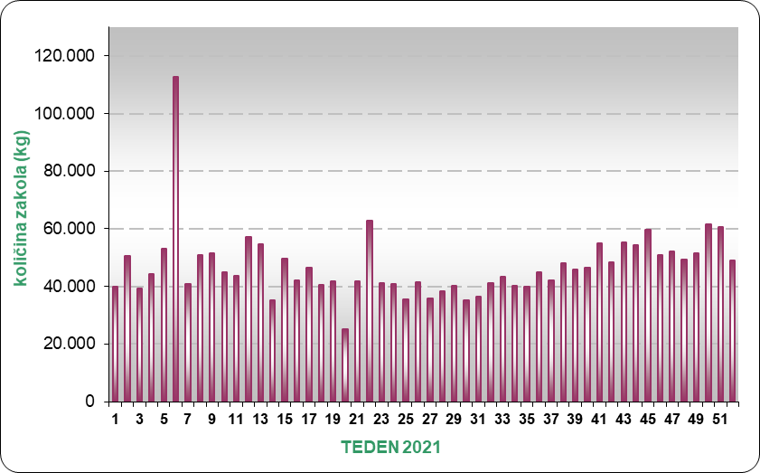
 |  | 248.77
 |  | 247.07
 |  | 245.64
 |  | 251.53
 |  | 254.42
 |  | 252.35
 |  | 256.33
 |  | 252.01
48 | 49,369 | 257.25
49 | 51,594 | 253.87
50 | 61,693 | 254.94
51 | 60,557 | 264.65
52 | 49,080 | 258.80
53 | 228.85 | 43,294

Grafikon 8: Primerjava slovenskih in EU cen 65% piščancev po posameznih tednih v letu 2021 (EUR/100 kg)

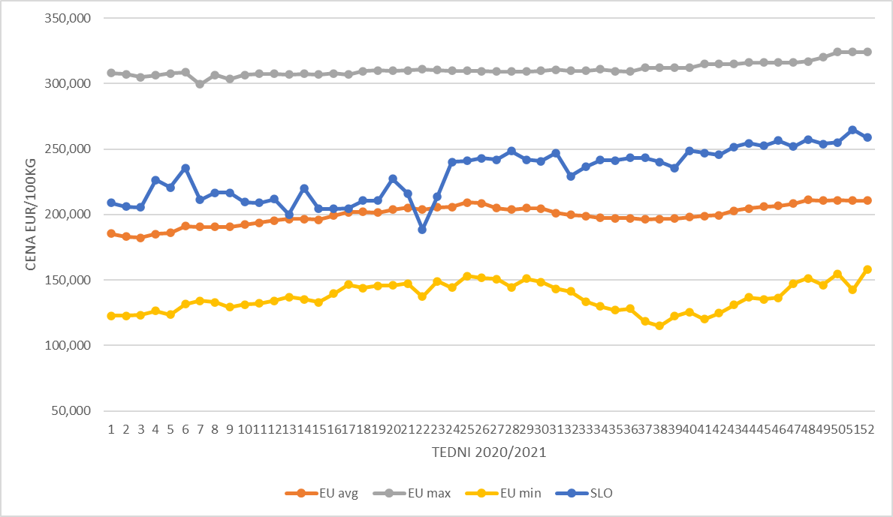

Tabela 12: Gibanje tržne cene perutnine v Sloveniji in EU po tednih v letu 2021 v EUR/100 kg

teden | BELGIJA | BOLGARIJA | ČEŠKA | DANSKA | NEMČIJA | ESTONIJA | GRČIJA | ŠPANIJA | FRANCIJA | HRVAŠKA | IRSKA
1 | 166.00 | 126.80 | 193.85 | 240.37 | 285.00 | N.P. | N.P. | 130.00 | 220.00 | 173.77 | 212.00
2 | 167.00 | 128.20 | 194.41 | 240.50 | 285.00 | N.P. | N.P. | 134.61 | 220.00 | 179.80 | N.P.
3 | 167.00 | 142.78 | 168.31 | 226.49 | 285.00 | N.P. | 195.17 | 144.61 | 220.00 | 176.68 | N.P.
4 | 167.00 | 143.07 | 170.89 | 214.83 | 285.00 | N.P. | N.P. | 154.61 | 220.00 | 176.62 | 211.85
...

Piščančja prsa in noge
Tabela 13: Cena in masa prsnega fileja perutnine vrste Gallus domesticus po tednih v 2021

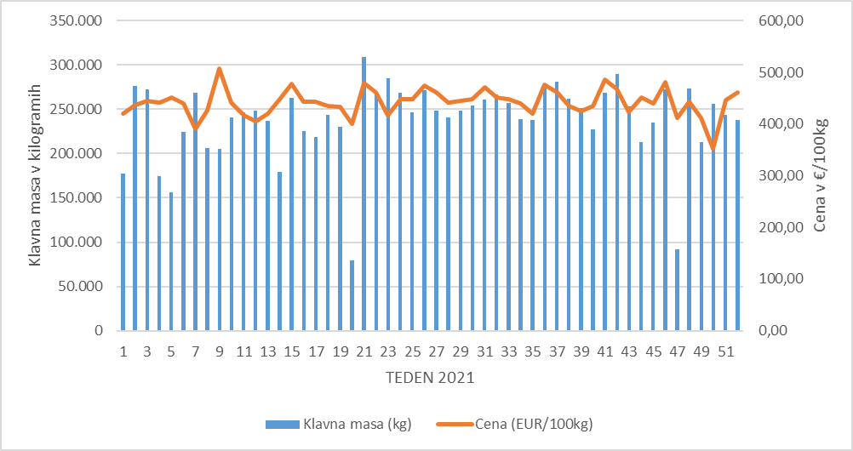
Teden | Klavna masa (kg) | Cena (EUR/100kg) | Grafikon 9: Prikaz gibanja klavne mase in cene prsnega fileja perutnine vrste Gallus domesticus v letu 2021
1 | 177,573 | 419.99
2 | 275,951 | 435.85
3 | 272,797 | 444.26
4 | 174,056 | 440.81
5 | 156,508 | 450.72
6 | 224,595 | 440.19
7 | 268,436 | 390.91
8 | 206,193 | 426.78
9 | 205,669 | 508.20
10 | 240,592 | 440.94
11 | 246,325 | 416.78
12 | 248,020 | 404.93
13 | 236,703 | 420.28
14 | 179,478 | 448.99
15 | 262,544 | 477.26
16 | 225,033 | 443.31
17 | 218,950 | 442.59
18 | 243,711 | 435.78
19 | 229,955 | 433.86
20 | 79,521 | 400.69
21 | 309,134 | 479.84
22 | 268,074 | 461.80
23 | 285,151 | 416.35
24 | 268,579 | 447.35
25 | 246,944 | 448.34
26 | 271,319 | 474.01
27 | 248,858 | 462.14
28 | 240,609 | 441.82
...
Teden | Klavna masa (kg) | Cena (EUR/100kg) | Grafikon 9: Prikaz gibanja klavne mase in cene prsnega fileja perutnine vrste Gallus domesticus v letu 2021
49 | 212,789 | 412.09
50 | 255,740 | 352.86
51 | 243,582 | 446.98
52 | 238,372 | 461.95

Tabela 14: Cena in masa nog perutnine vrste Gallus domesticus po tednih v letu 2021

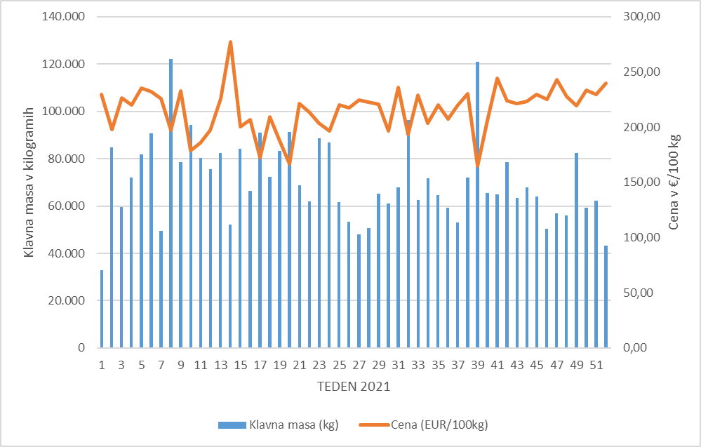
Teden | Klavna masa (kg) | Cena (EUR/100kg) | Grafikon 10: Prikaz gibanja klavne mase in cene nog perutnine vrste Gallus domesticus v letu 2021
1 | 32,871 | 229.92
2 | 84,639 | 197.72
3 | 59,476 | 226.48
4 | 72,013 | 220.29
5 | 81,759 | 235.28
6 | 90,669 | 232.04
7 | 49,517 | 225.75
8 | 122,111 | 197.34
9 | 78,545 | 232.71
10 | 94,384 | 178.53
11 | 80,405 | 185.97
12 | 75,534 | 197.17
13 | 82,440 | 226.09
14 | 52,143 | 276.99
15 | 84,105 | 200.60
16 | 66,298 | 206.85
17 | 90,925 | 172.21
18 | 72,394 | 209.26
19 | 83,193 | 187.81
20 | 91,231 | 166.72
21 | 68,763 | 221.11
22 | 61,837 | 213.65
23 | 88,747 | 203.85
24 | 86,888 | 196.47
25 | 61,507 | 220.01
26 | 53,379 | 217.47
27 | 47,910 | 224.36
28 | 50,529 | 222.84
29 | 65,062 | 220.51
30 | 61,178 | 196.68
31 | 67,992 | 235.92
32 | 96,308 | 193.13
...

